Sequence
* Initial Sequence |  |  | * Initial Sequence / Mirror+Flip
//Init. |  |  | //Init.
//Address | Data (Hex) |  | //Address | Data (Hex)
FCFC | 4000 |  | FCFC | 4000
0000 | 0000 | // Setfile Version | 0000 | 0000 | // Setfile Version
0000 | 484F | // KDS(Sensor ID) | 0000 | 484F | // KDS(Sensor ID)
6010 | 0001 | // Reset & Clock Set | 6010 | 0001 | // Reset & Clock Set
p8 |  |  | p8
6214 | FF7D |  | 6214 | FF7D
6218 | 0000 |  | 6218 | 0000
6226 | 0001 |  | 6226 | 0001
0A02 | 0078 | // OTP page select | 0A02 | 0078 | // OTP page select
//TnP |  | // FW setting | //TnP |  | // FW setting
//Global |  | // Analog setting | //Global |  | // Analog setting
//Mode |  | // Mode setting | //Mode |  | // Mode setting
0100 | 0100 | // Streaming on | 0100 | 0103 | // Streaming on

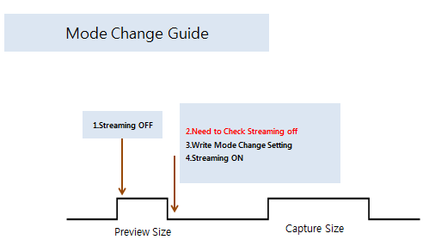

[How to Check Streaming off] Please check 0x0005 if this value is 0xff, it means streaming off

